상품제안서
사각 담요쿠션 | 상품코드: S42524

 |  |  |  |  |  |  | 02-713-8555 | www.synergygift.co.kr
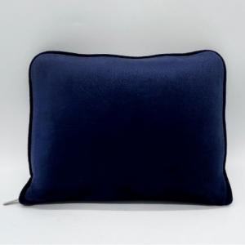

【상세/제작정보】 | <p><span style="font-size: 14pt;">※ 자수 500개 이상 발주시 인쇄 가능합니다.</span></p>

【인쇄/포장옵션】 | 자수, 스티커 / OPP(비닐)

【공급단가】 | 수량 | 50~ | 100~ | 300~ | 1,000~ | 3,000~
*VAT별도 | 단가 | 7,670원 | 7,250원 | 6,900원 | 6,720원 | 6,600원

【상품 URL】 | https://www.synergygift.co.kr:443/src/goods_detail.php?gdno=42524

